BR
Bug-reports
ID | BR0001 | BR0002 | BR0003
Summary | Cryptocurrency payment. | There is no selection of objects when tabulating | Display of site elements in different languages.
Pre-conditions | https://karazin.ua/ | https://karazin.ua/ | https://karazin.ua/

Steps | On the main page of the site, click on the "Онлайн-оплата" button. | Press the Tab button | Press the language change button and select English.
 | Make a payment using cryptocurrency. |  | Look at the display of site elements.

Expected Result | Go to the payment page. A page should open for filling out information with payment using cryptocurrency. | Highlighting of objects on the site when moving using tabs | The language of the site should be changed. All site elements must be displayed correctly.
Actual Result | No possibility to pay with cryptocurrency. | There is no highlighting of objects on the site when moving using the tab | The language is changing, but some elements are beyond the display.
Post-conditions
Environment | Windows 11, Chrome version 113.0.5672.93 | Windows 11, Chrome version 113.0.5672.93 | Windows 11, Chrome version 113.0.5672.93
Severity | Major | Major | Major
Priority
Type of bug | Functional | Functional | Design
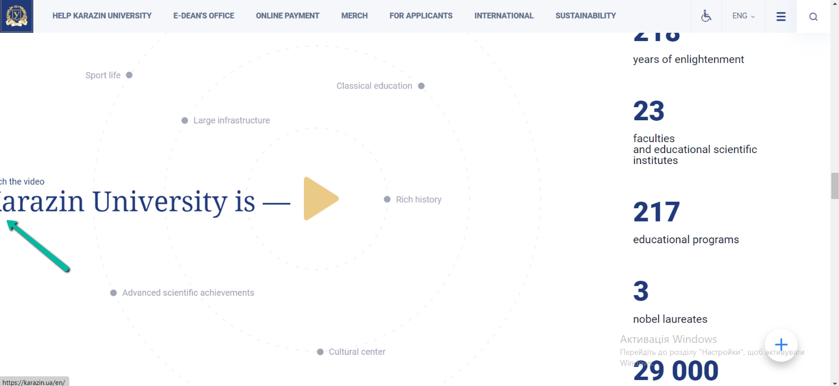
Attachments

